Portada
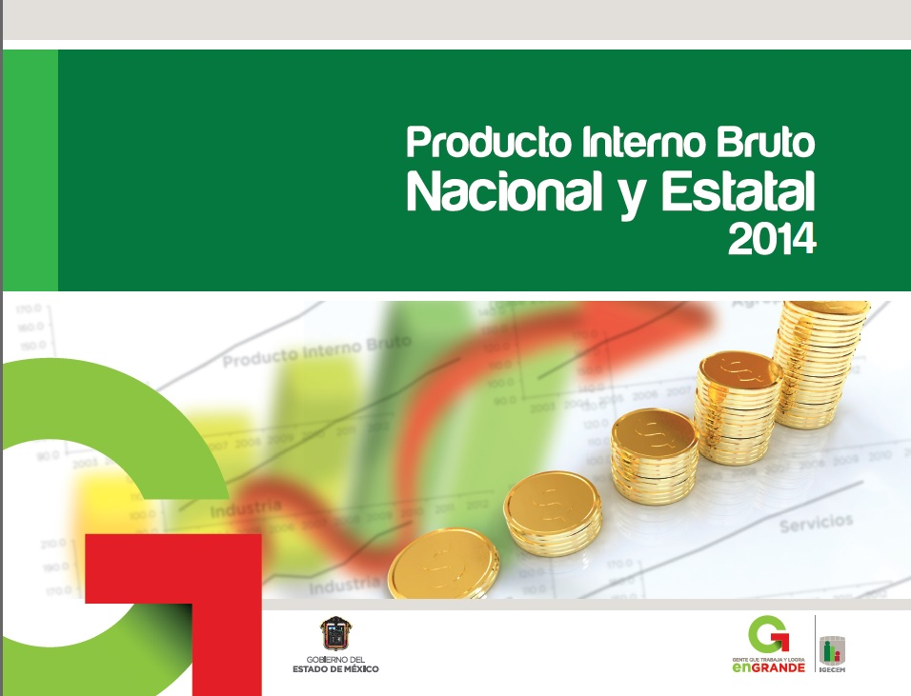

GRAF.1.1
Producto Interno Bruto Nacional de 2003 a 2013 (Millones de pesos de 2008)
 | Producto Interno Bruto a precios de mercado
2003 | 10385857.1
2004 | 10832004.0
2005 | 11160492.6
2006 | 11718671.7
2007 | 12087601.9
2008 | 12256863.5
2009 | 11680749.4
2010 | 12277658.8
2011 | 12759532.2
2012 | 13273664.4
2013 P/ | 13464296.4

Años

Fuente: Cuadro 1.1

GRAF.1.1.1
Producto Interno Bruto Nacional por sector de actividad económica, serie anual de 2004 a 2013 (Variación porcentual anual)

Producto Interno Bruto
2004 | 4.3
2005 | 3.0
2006 | 5.0
2007 | 3.1
2008 | 1.4
2009 | -4.7
2010 | 5.1
2011 | 3.9
2012 | 4.0
2013/P | 1.4
Agropecuario
 | Agricultura, cría y explotación de animales, aprovechamiento forestal, pesca y caza
2004 | 3.7
2005 | -4.8
2006 | 6.9
2007 | 2.2
2008 | 1.3
2009 | -2.5
2010 | 0.8
2011 | -6.1
2012 | 8.3
2013/P | 2.6

Años
Años

 | Industria
2004 | 4.1
2005 | 2.5
2006 | 4.4
2007 | 1.5
2008 | -0.5
2009 | -6.2
2010 | 4.6
2011 | 3.4
2012 | 2.8
2013/P | -0.6
 | Servicios
2004 | 4.5
2005 | 3.9
2006 | 5.3
2007 | 4.3
2008 | 2.6
2009 | -3.9
2010 | 5.7
2011 | 4.7
2012 | 4.5
2013/P | 2.5

Años
Años

Fuente: Cuadro 1.1.1
PRODUCTO INTERNO BRUTO
 | #¡REF!
1 | 1
INDUSTRIA
 | #¡REF!
1 | 1
AGROPECUARIO, SILVICULTURA Y PESCA
 | #¡REF!
1 | 1
 | #¡REF!
1 | 1

GRAF.1.1.2
 | 2003
Agropecuario | 3.5
Industria | 37.4
Servicios | 56.6
Impuestos | 2.6
Producto Interno Bruto Nacional por sector de actividad económica
2003 y 2013
(Estructura porcentual anual)
 | 2013 P/
Agropecuario | 3.0
Industria | 33.6
Servicios | 60.8
Impuestos | 2.6

2002
 | #¡REF!
1 | 1

Fuente: Cuadro 1.1.2

GRAF.1.2
Producto Interno Bruto Estatal de 2003 a 2013 (Millones de pesos de 2008)
 | Producto Interno Bruto a precios de mercado E/
2003 | 896489.6
2004 | 930408.6
2005 | 971427.0
2006 | 1023450.4
2007 | 1068581.8
2008 | 1086260.9
2009 | 1044911.7
2010 | 1124194.4
2011 | 1166399.5
2012 | 1210658.1
2013 | 1227098.8

Años

Fuente: Cuadro 1.2

GRAF.1.2.1
 | #¡REF!
1 | 1
PRODUCTO INTERNO BRUTO
 | #¡REF!
1 | 1
AGROPECUARIO, SILVICULTURA Y PESCA
 | #¡REF!
1 | 1
 | #¡REF!
1 | 1
Producto Interno Bruto Estatal por sector de actividad económica, serie anual de 2004 a 2013 (Variación porcentual anual)

Producto Interno Bruto
 | 3.8 4.4 5.4 4.4 1.7 - 3.8 7.6 3.8 3.8
2004 | 3.8
2005 | 4.4
2006 | 5.4
2007 | 4.4
2008 | 1.7
2009 | -3.8
2010 | 7.6
2011 | 3.8
2012 | 3.8
2013 | 1.4
Agropecuario
 | Agricultura, cría y explotación de animales, aprovechamiento forestal, pesca y caza
2004 | -2.6
2005 | -7.6
2006 | 9.7
2007 | 5.3
2008 | -3.6
2009 | -12.5
2010 | 6.0
2011 | -16.2
2012 | 16.4
2013 | 2.6

Años
Años

Industria
 | Industria
2004 | 4.2
2005 | 4.7
2006 | 3.1
2007 | 3.3
2008 | 0.0
2009 | -6.1
2010 | 13.0
2011 | 1.7
2012 | 1.0
2013 | -0.3
 | Servicios
2004 | 3.8
2005 | 4.6
2006 | 6.5
2007 | 5.0
2008 | 2.7
2009 | -2.4
2010 | 4.9
2011 | 5.3
2012 | 5.0
2013 | 2.1

Años
Años

Fuente: Cuadro 1.2.1

GRAF.1.2.2
 | #¡REF! | 1993-2001 | BASE 1993 = 100 | (ESTRUCTURA PORCENTUAL ANUAL)
1 | 1
 |  | 0 | 0 | 0
 |  | 0 | 0 | 0
 |  | 0 | 0 | 0
 |  | 0 | 0 | 0
 |  | 0 | 0 | 0
 |  | 0 | 0 | 0
 |  | 0 | 0 | 0
 |  | 0 | 0 | 0
2002
 | #¡REF!
1 | 1
Producto Interno Bruto Estatal por sector de actividad económica
2003 y 2013
(Estructura porcentual anual)
 | 2003
Agropecuario | 1.9
Industria | 34.1
Servicios | 61.4
Impuestos | 2.6
 | 2013 E/
Agropecuario | 1.3
Industria | 31.5
Servicios | 64.6
Impuestos | 2.6

Fuente: Cuadro 1.2.2

GRAF.2.1
Producto Interno Bruto Nacional de 2003 a 2013 (Millones de pesos)
 | Producto Interno Bruto a precios de mercado
2003 | 7695623.6
2004 | 8693240.0
2005 | 9441350.1
2006 | 10538114.5
2007 | 11403263.3
2008 | 12256863.5
2009 | 12093889.9
2010 | 13282061.0
2011 | 14550013.9
2012 | 15615011.8
2013 P/ | 16104402.1

Años

Fuente: Cuadro 2.1

GRAF.2.1.1
Producto Interno Bruto Nacional por sector de actividad económica, serie anual de 2004 a 2013 (Variación porcentual anual)
Agropecuario
 | Agricultura, cría y explotación de animales, aprovechamiento forestal, pesca y caza
2004 | 13.4
2005 | 2.7
2006 | 11.8
2007 | 6.9
2008 | 7.9
2009 | 3.9
2010 | 7.9
2011 | 6.8
2012 | 13.1
2013 P/ | 1.5

Producto Interno Bruto
 | Producto Interno Bruto a precios de mercado
2004 | 13.0
2005 | 8.6
2006 | 11.6
2007 | 8.2
2008 | 7.5
2009 | -1.3
2010 | 9.8
2011 | 9.5
2012 | 7.3
2013 P/ | 3.1

Años
Años

 | Servicios
2004 | 10.7
2005 | 9.7
2006 | 9.9
2007 | 8.7
2008 | 8.1
2009 | 0.3
2010 | 8.6
2011 | 8.2
2012 | 7.4
2013 P/ | 5.2
 | Industria
2004 | 19.3
2005 | 8.3
2006 | 15.9
2007 | 7.4
2008 | 10.3
2009 | -9.0
2010 | 12.5
2011 | 14.1
2012 | 7.9
2013 P/ | -1.9

Años
Años

Fuente: Cuadro 2.1.1
PRODUCTO INTERNO BRUTO
 | #¡REF!
1 | 1
 | #¡REF!
1 | 1
AGROPECUARIO, SILVICULTURA Y PESCA
 | #¡REF!
1 | 1
 | #¡REF!
1 | 1

GRAF.2.1.2
Producto Interno Bruto Nacional por sector de actividad económica
2003 y 2013
(Estructura porcentual anual)
 | 2003
Agropecuario | 3.4
Industria | 32.0
Servicios | 59.5
Impuestos | 5.1
 | 2013/P
Agropecuario | 3.4
Industria | 33.5
Servicios | 59.4
Impuestos | 3.7

Fuente: Cuadro 2.1.2

 | #¡REF!
1 | 1
2002
 | #¡REF!
1 | 1

GRAF.2.2
Producto Interno Bruto Estatal de 2003 a 2013 (Millones de pesos)
 | Producto Interno Bruto a precios de mercado E/
2003 | 710104.6
2004 | 780722.7
2005 | 851717.6
2006 | 934557.7
2007 | 1018593.6
2008 | 1086260.9
2009 | 1116549.7
2010 | 1241996.0
2011 | 1336660.6
2012 | 1434472.3
2013 E/ | 1481405.7

 | #¡REF! | #¡REF! | #¡REF! | #¡REF! | #¡REF! | #¡REF! | #¡REF! | #¡REF! | #¡REF!
1 | 1 | 1 | 1 | 1 | 1 | 1 | 1 | 1 | 1
PRODUCTO INTERNO BRUTO NACIONAL POR SECTOR DE 1993 A PRECIOS CONSTANTES (ERSTRUCTURA PORCENTUAL).
 | #¡REF!
1 | 1
Años
PRODUCTO INTERNO BRUTO ESTATAL DE 1993 POR SECTOR A PRECIOS CONSTANTES (ESTRUCTURA POTENCIAL ANUAL)
 | #¡REF!
1 | 1

Fuente: Cuadro 2.2

GRAF.2.2.1
PRODUCTO INTERNO BRUTO
 | #¡REF!
1 | 1
 | #¡REF!
1 | 1
AGROPECUARIO, SILVICULTURA Y PESCA
 | #¡REF!
1 | 1
 | #¡REF!
1 | 1
Producto Interno Bruto Estatal por sector de actividad económica, serie anual de 2004 a 2013 (Variación porcentual anual)
Agropecuario
 | Agricultura, cría y explotación de animales, aprovechamiento forestal, pesca y caza
2004 | 5.2
2005 | 5.6
2006 | 13.7
2007 | 18.4
2008 | -2.1
2009 | -6.6
2010 | 5.9
2011 | -8.4
2012 | 24.8
2013 E/ | 10.2
Producto Interno Bruto
 | Producto Interno Bruto a precios de mercado E/
2004 | 9.9
2005 | 9.1
2006 | 9.7
2007 | 9.0
2008 | 6.6
2009 | 2.8
2010 | 11.2
2011 | 7.6
2012 | 7.3
2013 E/ | 3.3

Años
Años

 | Industria
2004 | 11.2
2005 | 8.5
2006 | 9.1
2007 | 7.9
2008 | 7.0
2009 | 0.3
2010 | 16.8
2011 | 6.9
2012 | 6.0
2013 E/ | -0.9
Servicios
 | Servicios
2004 | 10.5
2005 | 10.0
2006 | 10.7
2007 | 9.3
2008 | 8.9
2009 | 1.7
2010 | 8.6
2011 | 9.4
2012 | 8.4
2013 E/ | 4.3

Años
Años

Fuente: Cuadro 2.2.1

GRAF.2.2.2
 | #¡REF!
1 | 1
2002
 | #¡REF!
1 | 1
Producto Interno Bruto Estatal por sector de actividad económica
2003 y 2013
(Estructura porcentual anual)
 | 2003
Agropecuario | 1.6
Industria | 32.9
Servicios | 60.3
Impuestos | 5.1
 | 2013 E/
Agropecuario | 1.4
Industria | 31.6
Servicios | 63.3
Impuestos | 3.7

Fuente: Cuadro 2.2.2

GRAF.3.1
Índices de precios implícitos Nacionales por sector de actividad económica,
serie anual de 2003 a 2013
Base 2008 = 100
Producto Interno Bruto
 | Producto Interno Bruto a precios de mercado
2003 | 74.1
2004 | 80.3
2005 | 84.6
2006 | 89.9
2007 | 94.3
2008 | 100.0
2009 | 103.5
2010 | 108.2
2011 | 114.0
2012 | 117.6
2013 P/ | 119.6
Agropecuario
 | Agricultura, cría y explotación de animales, aprovechamiento forestal, pesca y caza
2003 | 72.9
2004 | 79.7
2005 | 85.9
2006 | 89.8
2007 | 93.9
2008 | 100.0
2009 | 106.6
2010 | 114.2
2011 | 129.9
2012 | 135.6
2013 P/ | 134.1

Industria
 | Industria
2003 | 63.4
2004 | 72.7
2005 | 76.8
2006 | 85.3
2007 | 90.3
2008 | 100.0
2009 | 97.1
2010 | 104.4
2011 | 115.2
2012 | 120.9
2013 P/ | 119.3
Servicios
 | Servicios
2003 | 77.9
2004 | 82.6
2005 | 87.2
2006 | 91.0
2007 | 94.9
2008 | 100.0
2009 | 104.4
2010 | 107.3
2011 | 110.9
2012 | 113.9
2013 P/ | 116.9

Fuente: Cuadro 3.1

GRAF.3.2
Índices de precios implícitos Estatales por sector de actividad económica,
serie anual de 2003 a 2012
Base 2008 = 100
Producto Interno Bruto
 | Producto Interno Bruto a precios de mercado
2003 | 79.2
2004 | 83.9
2005 | 87.7
2006 | 91.3
2007 | 95.3
2008 | 100.0
2009 | 106.9
2010 | 110.5
2011 | 114.6
2012 | 118.5
2013 E/ | 120.7
Agropecuario
 | Agricultura, ganadería, aprovechamiento forestal, pesca y caza
2003 | 68.4
2004 | 73.9
2005 | 84.4
2006 | 87.5
2007 | 98.5
2008 | 100.0
2009 | 106.8
2010 | 106.6
2011 | 116.5
2012 | 124.8
2013 E/ | 134.1

Industria
 | Industria
2003 | 76.4
2004 | 81.6
2005 | 84.6
2006 | 89.5
2007 | 93.5
2008 | 100.0
2009 | 106.8
2010 | 110.4
2011 | 116.1
2012 | 121.8
2013 E/ | 121.0
Servicios
 | Servicios
2003 | 77.8
2004 | 82.9
2005 | 87.2
2006 | 90.6
2007 | 94.3
2008 | 100.0
2009 | 104.2
2010 | 107.9
2011 | 112.1
2012 | 115.8
2013 E/ | 118.2

Fuente: Cuadro 3.2

